会員ファイル
画面仕様書 |  |  |  | システム名称 |  |  |  |  |  |  | 作成日

名称 |  | frmDetails.css |  | No |  |  |  |  |  |  | 作成者

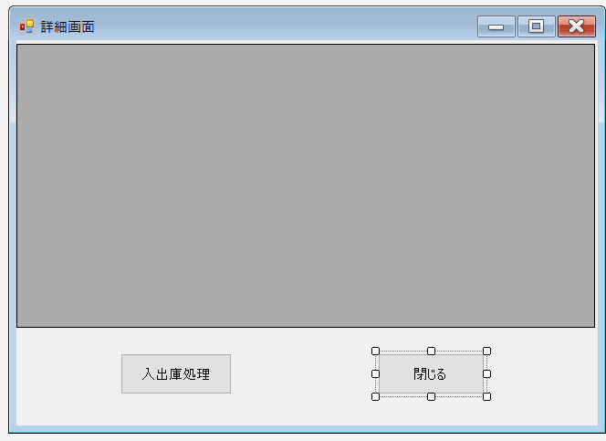
 |  |  |  |  |  |  |  | 画面詳細

 |  |  |  |  |  |  |  | フォーム名 |  | 注文詳細画面

①
 |  |  |  |  |  |  |  | 画面サイズ

 |  |  |  |  |  |  |  | 背景色

 |  |  |  |  |  |  |  | 文字種類
 |  |  |  |  |  |  |  |  |  | メイリオ
 |  |  |  |  |  |  |  | 文字サイズ

 |  |  |  |  |  |  |  | 文字色

 |  |  |  |  |  |  |  | 画面説明
 |  |  |  |  |  |  |  | datagridviewに表示されている各IDをダブルクリックすると、この画面が表示される。

②
③
 |  |  |  |  |  |  |  |  | 注文情報の詳細を表示して、入出庫処理をする画面
 |  |  |  |  |  |  |  | ダブルクリックされた注文情報の詳細が①に表示される
 |  |  |  |  |  |  |  |  | ②を押すとチェック欄の未/済を切り替える
 |  |  |  |  |  |  |  |  | ③でこのフォームを閉じる

 |  |  |  |  |  |  |  |  |  |  |  | FD
 | 名称 | Name | 使用コントロール | 文字形式 | 初期値 | 必須入力 | TAB順 | 桁制限 | その他
1 | 注文詳細 | FDDatagridview | datagridview |  |  |  |  |  | ダブルクリックされた情報の詳細が表示される
2 | 入出庫処理 | FDChangeBtn | button |  |  |  | 1 |  | チェック欄の未/済を切り替える
3 | 戻る | FDBackBtn | button |  |  |  | 2 |  | フォームを閉じる
4
5
6
7
8
9
10
11
12
13
14
15
16
17
18
19
20
21
22
23
24
25
26
27
28
29
30

その他

